1. Aspectos Generales
CRITERIOS DEL "IDENTIDAD E INFORMACIÓN": Elementos relacionados con la identidad de la app, la información proporcionada sobre la empresa y la autoría de los contenidos.
Código | Criterio | Valor | Captura
II.1 | Identidad o logotipo significativo, identificable y suficientemente visible | SI | 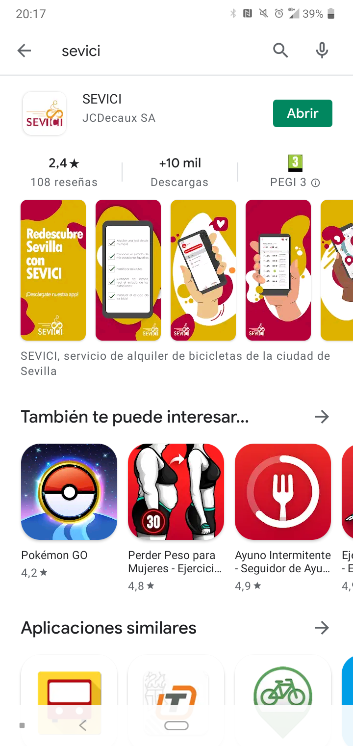
II.2 | Identidad de la app en todas las páginas | NO | 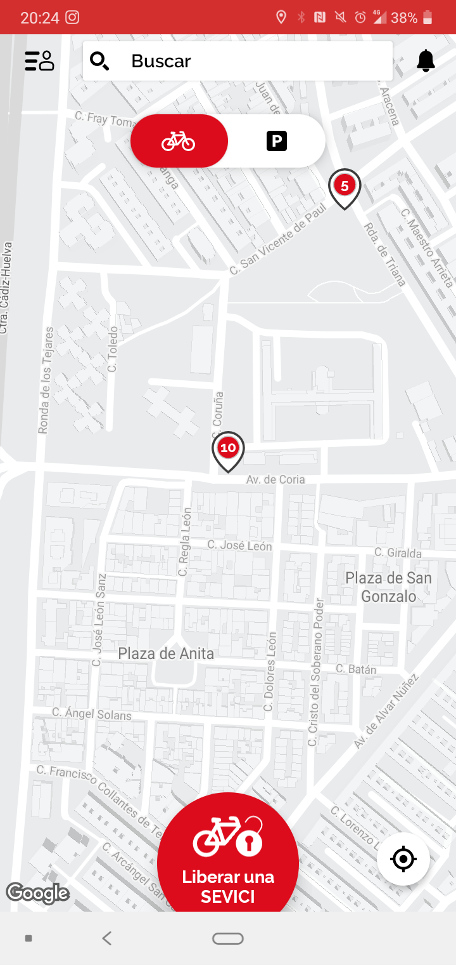
II.3 | Eslogan adecuado al objetivo del sitio | SI | 
II.4 | Se ofrece información sobre la empresa | PARCIAL | 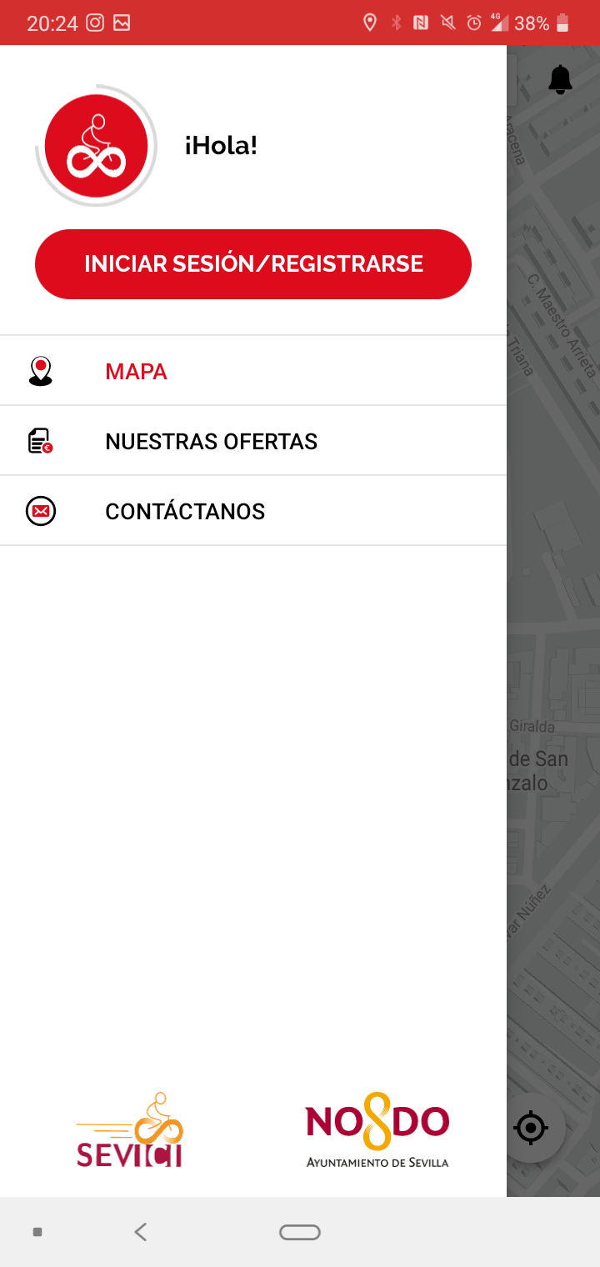
II.5 | Existen mecanismos de contacto | SI
II.6 | Se ofrece información sobre el autor, fuentes y fechas de creación | PARCIAL

2. Estructura y Navegación
CRITERIOS DEL "ESTRUCTURA Y NAVEGACIÓN": Elementos relacionados con la idoneidad de la arquitectura de la información y la navegación
Código | Criterio | Valor | Captura
EN.1 | Se ha evitado un botón o pantalla de entrada para iniciar la app | SI
EN.2 | Estructura de organización y navegación adecuada | SI
EN.3 | Opciones de acción fácilmente reconocibles como tales | SI | 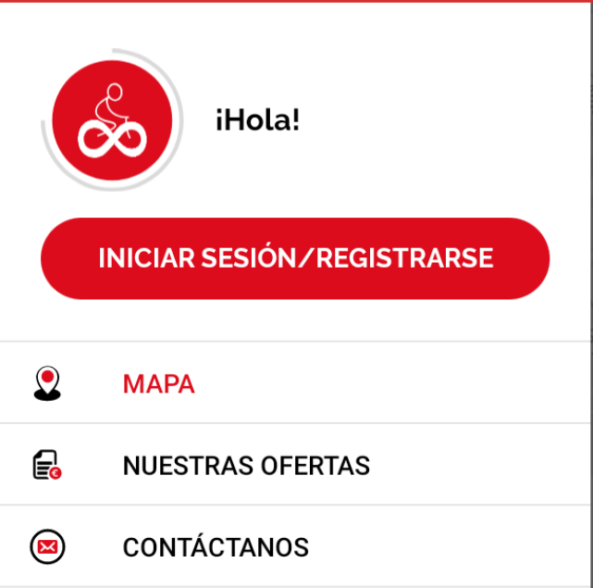
EN.4 | Existe siempre un botón para volver al inicio de cada vista | NO
EN.5 | Existen elementos de navegación que orienten al usuario acerca de dónde está y cómo volver | PARCIAL
EN.6 | Existe un botón para acceder directamente a los contenidos | SI | 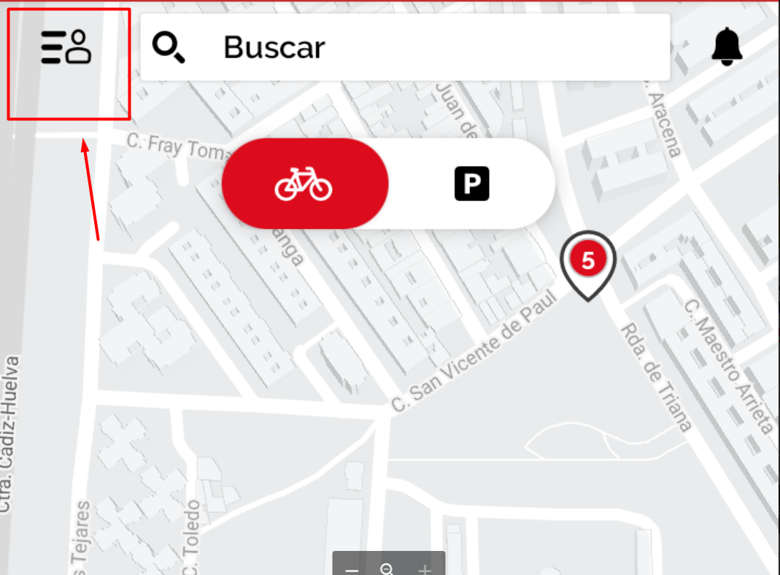

5. Lenguaje
CRITERIOS DEL "ENTENDIBILIDAD Y FACILIDAD EN LA INTERACCIÓN": Elementos relacionados con la adecuación y calidad de los contenidos textuales, iconos y controles de la interfaz.
Código | Criterio | Valor | Captura
EF.1 | Se emplea un lenguaje claro y conciso | SI
EF.2 | Lenguaje amigable, familiar y cercano | SI
EF.3 | Iconos reconocibles y comprensibles por cualquier usuario | SI
EF.4 | Si se usan menús desplegables, orden coherente o alfabético | SI
EF.5 | Si el usuario tiene que rellenar un campo, las opciones disponibles se pueden seleccionar en vez de tener que escribirlas | SI | 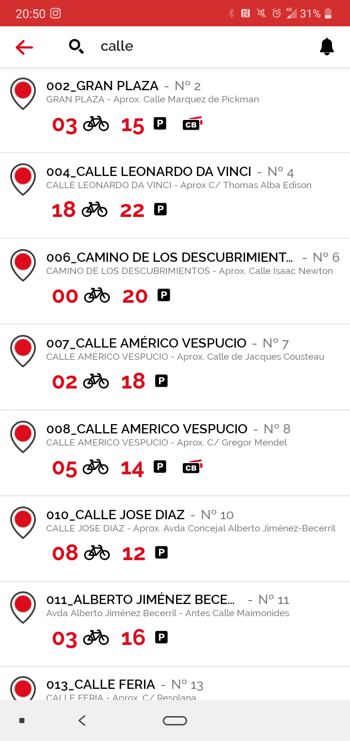
EF.6 | ¿Se hace uso de elementos visuales para ayudar a comprender más fácilmente la información? | SI

6. Control
CRITERIOS DEL "CONTROL ": Elementos relacionados con la adecuación y calidad de los contenidos textuales, iconos y controles de la interfaz.
Código | Criterio | Valor | Captura
CR.1 | El usuario tiene todo el control sobre la interfaz | SI
CR.2 | Se informa al usuario acerca de lo que está pasando | PARCIAL
CR.3 | Se informa al usuario de lo que ha pasado | SI | 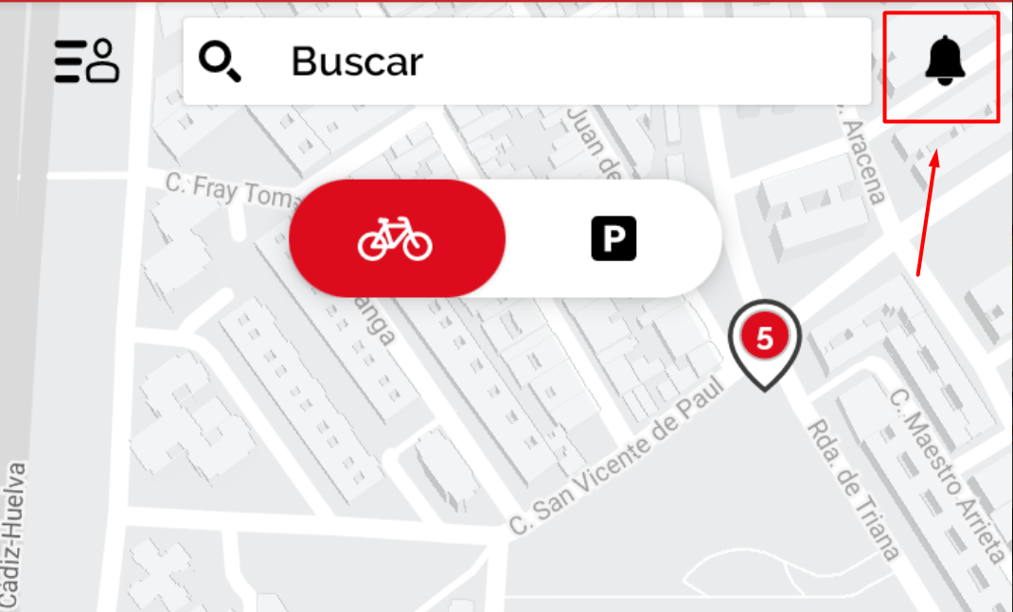
CR.4 | Cuando se produce un error, se informa de forma clara y no alarmista al usuario de lo ocurrido y de cómo solucionar el problema | PARCIAL | 
CR.5 | Se ha controlado el tiempo de respuesta de cada gesto producido | NO
CR.6 | Se ha evitado que las vistas secundarias anulen la vista principal | SI
CR.7 | Se ha evitado la proliferación de acciones en la pantalla del usuario | PARCIAL
CR.8 | Si existen tareas de varios pasos, se indica al usuario en cual está y cuantos faltan para completar la tarea | PARCIAL

